Solicitud gráfica
 | Área: | Matemáticas |  |  | Fecha:
 | Grado: | 8 |  |  | 2016-02-21
 | Título del tema: | Competencias |  |  | ¿Cuaderno de estudio o recurso? | Recurso
 | Editor: | Josué Malagón |  |  | Motor del recurso | F13

 | Código guión o recurso: | MA_08_09_CO_REC260 | ← Para determinar este código, visite la hoja de Ayuda
 |  |  |  |  | ESPECIFICACIÓN DE ARCHIVOS A ENTREGAR
Núm. | Archivo Shutterstock o ruta en web | Imagen para: | Tipo | Ubicación de la imagen en el recurso F13 | Nombre imagen SMALL | Tamaño imagen SMALL | Nombre imagen ZOOM | Tamaño imagen ZOOM | Descripción | Observaciones
IMG01 | ver observaciones | Recurso F13 | Ilustración | Simple | MA_08_09_CO_REC260_IMG01n.jpg | 240 x 375 px | MA_08_09_CO_REC260_IMG01a.jpg | 800 x 460 px | Dos rectángulos, el primero con una línea punteadas para demarcar los dobleces y el otro con los nombres de los vertces como se muestra en la observación. Laletras al lado del rectángulo deben ir en mayúscula y cursiva, son los nombres de los puntos, NO tiene cotas | 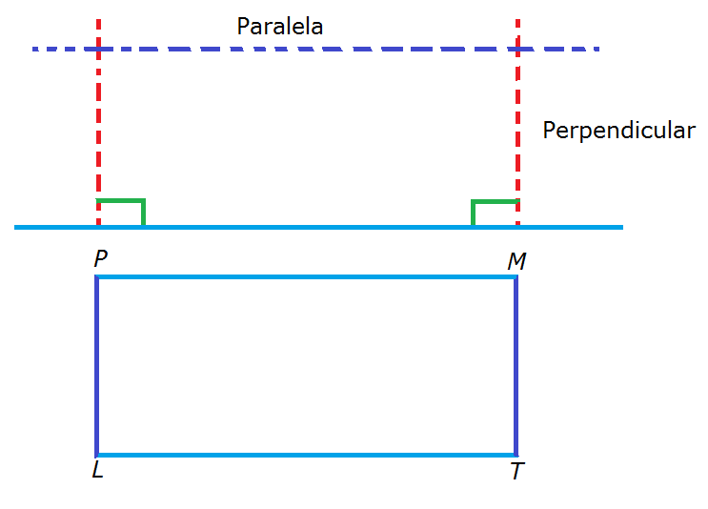
IMG02 | ver observaciones | Recurso F13 | Ilustración | Simple | MA_08_09_CO_REC260_IMG02n.jpg | 240 x 375 px | MA_08_09_CO_REC260_IMG02a.jpg | 800 x 460 px | Basado en la imagen anterior, las letras en mayúsculas y cursiva, se marcan las diagonales del rectángulo
IMG03 | ver observaciones | Recurso F13 | Ilustración | Simple | MA_08_09_CO_REC260_IMG03n.jpg | 240 x 375 px | MA_08_09_CO_REC260_IMG03a.jpg | 800 x 460 px | Rectángulo partido en cuatro partes iguales, las particiones marcarlas con líneas punteadas, nombrar cada punto como se muestra en la imagen adjunta. Letras deben estar en mayúscula y cursiva.
IMG04 | ver observaciones | Recurso F13 | Ilustración | Simple | MA_08_09_CO_REC260_IMG04n.jpg | 240 x 375 px | MA_08_09_CO_REC260_IMG04a.jpg | 800 x 460 px | rectangulo que une los puntos medios de los lados del rectángulo, nombrar puntos como se muestra en la imagen adjunta de la observación

 |  |  | Ilustración | Simple

